A) PH MEDIA U
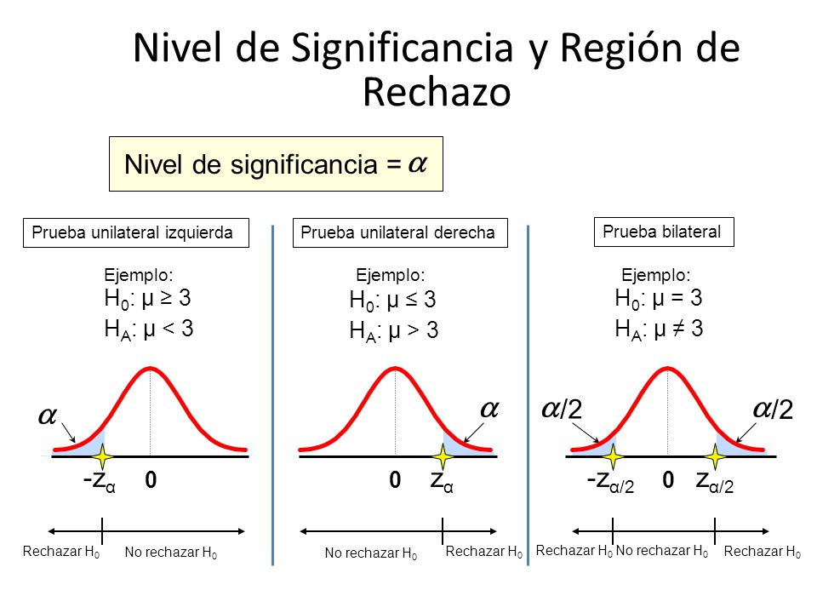
Fase 3 - Pruebas de Hipotesis para la Media |  |  |  |  |  |  |  | Enunciado de la Prueba de Hipótesis
Datos |  |  |  |  |  |  |  | Una PH para probar si la media de vida útil del tipo de artículo Deportivos es mayor o igual a 36 meses. (Prueba unilateral izquierda)
Tamaño de la muestra = |  |  |  |  | 22 | real es 22 |  |  |  | Tabla de distribucion normal
Media muestral promedio= |  |  |  |  | 35.21
Desviación estandar= |  |  |  |  | 14.42
Promedio (teórico) de la variable X= |  |  |  |  | 36
Paso 1: Describir la hipótesis
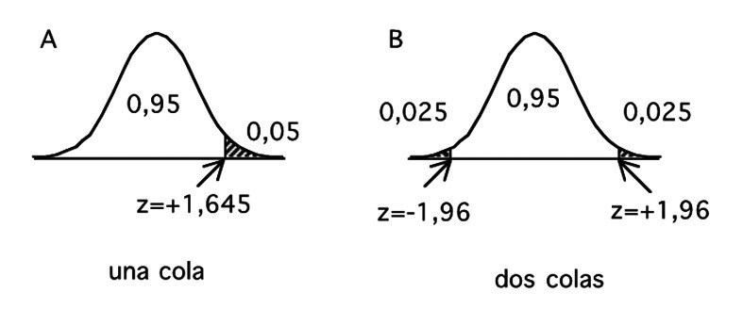
H0: | La media de vida util del tipo de articulo deportivo es mayor o igual a 36 meses
H1: | La media de vida util del tipo de articulo deportivo es menor o igual a 36 meses

Escrito en forma simbólica:

H0 : µ ≥ 36
H1: µ < 36
 |  |  | (Prueba Unilateral izquierda)

Paso 2: Establecer el nivel de significancia con el que se va a trabajar
a= | 0.05

Paso 3: Estadístico de prueba (o calculado)
$$Z_{prueba}=\frac{\overline{x}−μ}{\frac{s}{\sqrt{n}}}$$
 |  |  |  |  |  |  |  |  | Verificación de cálculos en GEOGEBRA

 | Zprueba= | -0.26 | Valor observado |  | (-1,645 , -0,26) |  | p-valor
$$Regla de decisión:$$
$$Si p−valor ≥α, entonces se acepta H_{0}$$
$$Si p−valor<α, entonces se rechaza H_{0}$$
Paso 4: Estadístico teórico

 | Zteórico= | -1.645 |  | 1.645

Paso 5: Tomar la decisión
Como Z0b > Zα ---- se acepta H0 y se rechaza Ha, se acepta la hipotesis nula
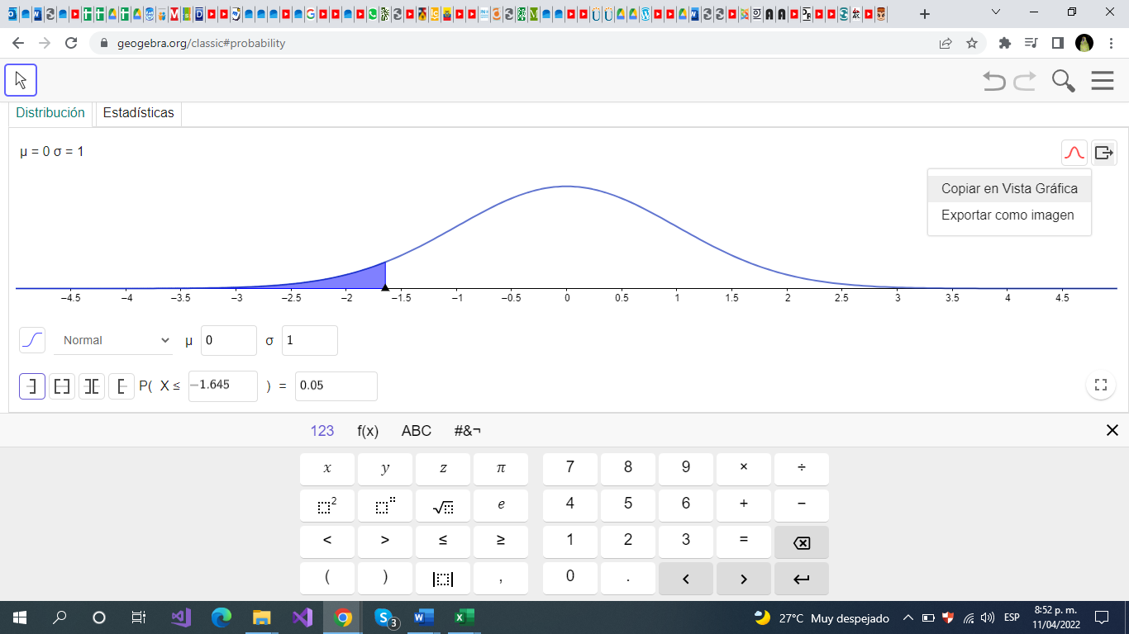

Conclusión:
Nuestro valor observado cayo en la zona de aceptación la media de vida útil del tipo de artículo Deportivos es mayor o igual a 36 meses.con un 95% de confianza

C) PH MEDIA U
Fase 3 - Pruebas de Hipotesis para la Media |  |  |  |  |  |  | Enunciado de la Prueba de Hipótesis
Datos |  |  |  |  |  |  | Una PH para probar si la media de la probabilidad de defecto del tipo de artículo accesorios tecnológicos es mayor o igual a 2,9 (Prueba Unilateral izquierda)
Tamaño de la muestra = |  |  |  |  | 18 |  |  |  |  |  | Tabla de distribucion normal
Media muestral promedio= |  |  |  |  | 2.87
Desviación estandar= |  |  |  |  | 1.434912666
Promedio (teórico) de la variable X= |  |  |  |  | 2.90
Paso 1: Describir la hipótesis
H0: | La media de la probabilidad de defecto del tipo de artículo accesorios tecnológicos es mayor o igual a 2,9
H1: | La media de la probabilidad de defecto del tipo de artículo accesorios tecnológicos es menor a 2,9

Escrito en forma simbólica:

H0 : µ ≥ 2,9
H1: µ < 2,9
 |  |  | (Prueba Unilateral izquierda)

Paso 2: Establecer el nivel de significancia con el que se va a trabajar
a= | 0.05

Paso 3: Estadístico de prueba (o calculado)
$$Z_{prueba}=\frac{\overline{x}−μ}{\frac{s}{\sqrt{n}}}$$
 |  |  |  |  |  |  |  |  |  | Verificación de cálculos en GEOGEBRA

$$Regla de decisión:$$
$$Si p−valor ≥α, entonces se acepta H_{0}$$
$$Si p−valor<α, entonces se rechaza H_{0}$$
 | Zprueba= | -0.10 | Valor observado |  |  | p-valor |  |  | 0.4647
 |  |  |  |  |  |  |  | α | 0.05
Paso 4: Estadístico teórico

 | Zteórico= | -1.645 |  | 1.645

Paso 5: Tomar la decisión
Para la toma de decisión se acepta la hipótesis nula (Ho) porque el valor de Zprueba es mayor a Zteórico. Además P valor es mayor a nivel de significancia, por lo tanto se acepta la hipóteis nula.

Conclusión:
Al desarrollar esta actividad, se puede concluir que la media de la probabilidad de defecto del tipo de artículo accesorios tecnológicos es menor a 2,9

D)PH MEDIA U
Fase 3 - Pruebas de Hipotesis para la Media |  |  |  |  |  |  | Enunciado de la Prueba de Hipótesis
Datos |  |  |  |  |  |  | Una PH para probar si la media del precio de venta del tipo artículo vestuario es mayor o igual a $25000 (Prueba Unilateral izquierda)
Tamaño de la muestra = |  |  |  |  | 20 |  |  |  |  | Tabla de distribucion normal
Media muestral promedio= |  |  |  |  | 29250.00
Desviación estandar= |  |  |  |  | 10862.17
Promedio (teórico) de la variable X= |  |  |  |  | 25000
Paso 1: Describir la hipótesis
H0: | La media es mayor o igual a 25000 pesos
H1: | La media es menor o igual a 25000 pesos

Escrito en forma simbólica:

H0 : µ ≥ 25000
H1: µ < 25000
 |  |  | (Prueba Unilateral izquierda)

Paso 2: Establecer el nivel de significancia con el que se va a trabajar
a= | 0.05

Paso 3: Estadístico de prueba (o calculado)
$$Z_{prueba}=\frac{\overline{x}−μ}{\frac{s}{\sqrt{n}}}$$
 |  |  |  |  |  |  |  | Verificación de cálculos en GEOGEBRA

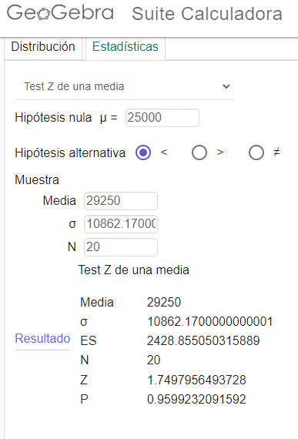
 | Zprueba= | 1.75 |  |  |  | p-valor
$$Regla de decisión:$$
$$Si p−valor ≥α, entonces se acepta H_{0}$$
$$Si p−valor<α, entonces se rechaza H_{0}$$
Paso 4: Estadístico teórico

 | Zteórico= | -1.645 |  | 1.645

Paso 5: Tomar la decisión
Dado que el Z observado es mayor que el Z de alfha, se acepta la hipotesis nula, Y como valor p= 0,95 es mayor al alpha= 0,05 entonces se acepta Ho

Conclusión:
La media del precio de venta del tipo articulo vestuario es mayor o igual a 25000

 |  |  |  |  |  |  |  |  | Distribucón del valor P

E)PH MEDIA U
Fase 3 - Pruebas de Hipotesis para la Media |  |  |  |  |  |  | Enunciado de la Prueba de Hipótesis
Datos |  |  |  |  |  | e | Una PH para probar si la media de vida útil del tipop de articulo belleza es mayor o igual a 30 meses (Prueba Unilateral izquierda)
Tamaño de la muestra = |  |  |  |  | 24 |  |  |  | Tabla de distribucion normal
Media muestral promedio= |  |  |  |  | 35
Desviación estandar= |  |  |  |  | 14.3474
Promedio (teórico) de la variable X= |  |  |  |  | 30
Paso 1: Describir la hipótesis
H0: | La media es mayor o igual a 30 meses
H1: | La media es menor o igual a 30 meses

Escrito en forma simbólica:

H0 : µ ≥ 30
H1: µ < 30
 |  |  | (Prueba Unilateral izquierda)

Paso 2: Establecer el nivel de significancia con el que se va a trabajar
a= | 0.05

Paso 3: Estadístico de prueba (o calculado)
$$Z_{prueba}=\frac{\overline{x}−μ}{\frac{s}{\sqrt{n}}}$$
 |  |  |  |  |  |  |  | Verificación de cálculos en GEOGEBRA
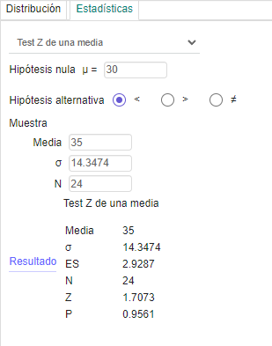
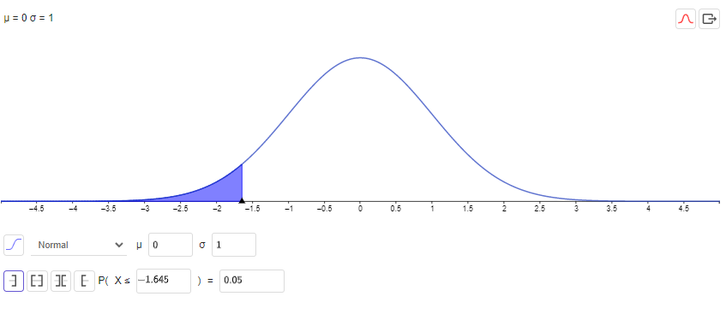

 | Zprueba= | 1.83 | valor observado |  |  | p-valor
$$Regla de decisión:$$
$$Si p−valor ≥α, entonces se acepta H_{0}$$
$$Si p−valor<α, entonces se rechaza H_{0}$$
Paso 4: Estadístico teórico

 | Zteórico= | -1.645 |  | 1.645

Paso 5: Tomar la decisión
Teniendo en cuente que el Z observado es mayor al Z de alfha, se acepta la hipotesis nula.

Conclusión:
El valor observado cayo en la zona de aceptacion de la media de la vida util de los articulos de belleza los cuales son mayor o igual a 30 meses.

A) PH PROPORCION
Fase 3 - Pruebas de Hipotesis para la Proporción |  |  |  |  |  |  |  | Enunciado de la Prueba de Hipótesis
Datos |  |  |  |  |  |  |  | Una PH para la proporción, para probar si el número de artículos vendidos con satisfacción “satisfecho” es mayor al 40%. (Prueba Unilateral derecha)
Tamaño de la muestra = |  |  |  |  | 22
 |  | Total de interés = |  |  | 5 | satisfecho
(p) % de interés = |  |  |  |  | 23%
(P) Proporción= |  |  |  |  | 40%
Paso 1: Describir la hipótesis
H0: | El nivel de satisfaccion (satisfecho) de articulos vendidos es menor o igual al 40%
H1: | El nivel de satisfaccion(satisfecho) de articulos vendidos es mayor al 40%

Escrito en forma simbólica:

H0 : P ≤ 40%
H1: P > 40%
 |  |  | (Prueba Unilateral derecha)

Paso 2: Establecer el nivel de significancia con el que se va a trabajar
a = | 0.05

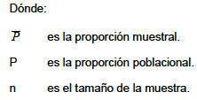
Paso 3: Estadístico de prueba (o calculado)
 |  |  |  |  | Proporción de la muestra | 23%
 |  |  |  |  | Proporción Poblacional | 40% |  |  | Verificación de cálculos en GEOGEBRA

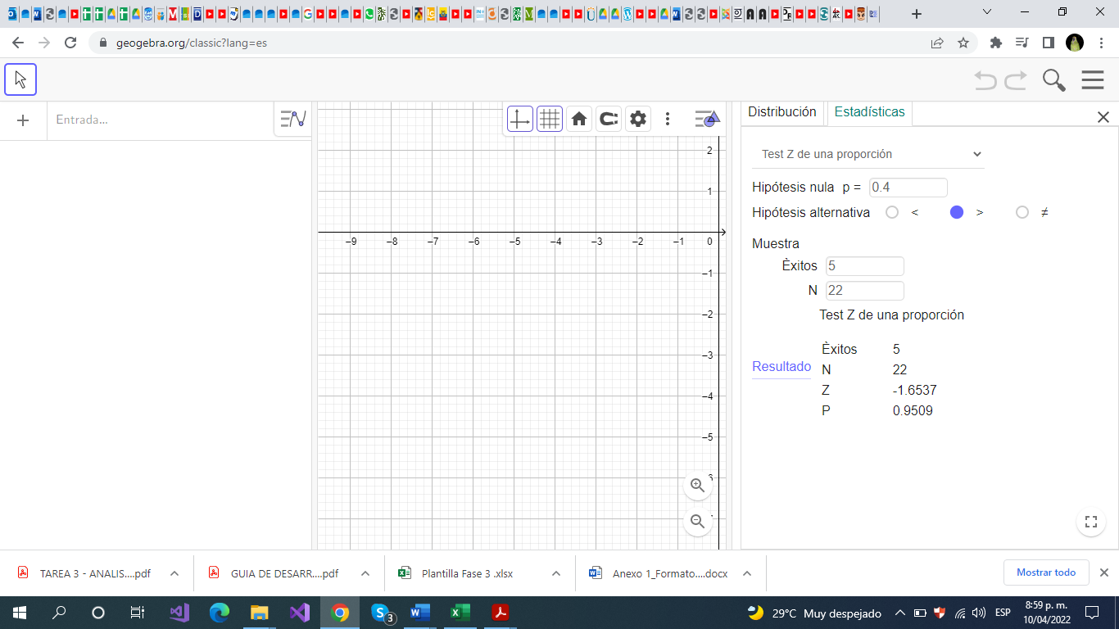

 | Zprueba= | -1.6537 |  |  |  |  | p-valor
$$Regla de decisión:$$
$$Si p−valor ≥α, entonces se acepta H_{0}$$
$$Si p−valor<α, entonces se rechaza H_{0}$$
Paso 4: Estadístico teórico (tablas)

 | Zteórico= | 1.645 |  | -1.645 | de prueba

Paso 5: Tomar la decisión
Teniendo en cuenta que el Z de prueva u observado es menor que el Z teorico, se acepta la hipotesis nula, o de forma equivalentevalor p=0,9509 es mayor que alpha=0,05 se acepta H0
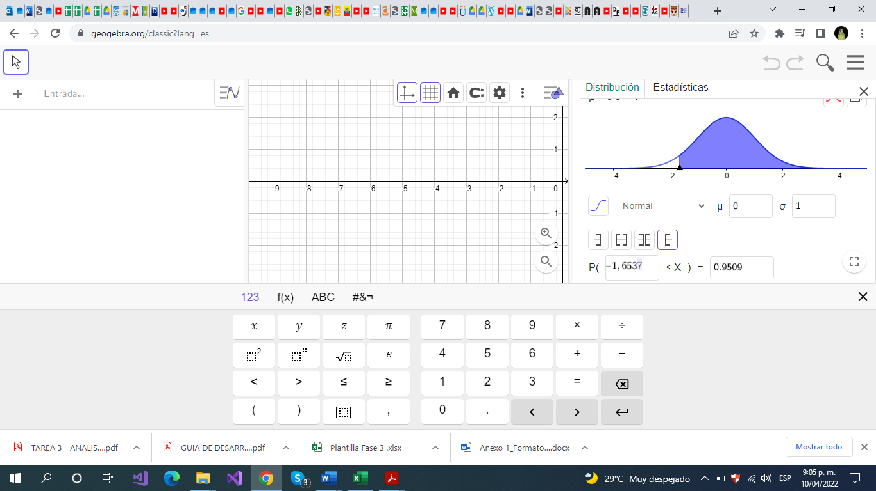

Conclusión:
El número de artículos vendidos con satisfacción “satisfecho” es mayor al 40%, con un nivel de confianza del 95%

C) PH PROPORCIÓN
Fase 3 - Pruebas de Hipotesis para la Proporción |  |  |  |  |  |  | Enunciado de la Prueba de Hipótesis
Datos |  |  |  |  |  |  | Una PH para la proporción, para probar si los clientes consideran que el uso del producto es Nunca lo uso es mayor al 30%. (Prueba Unilateral derecha)
Tamaño de la muestra = |  |  |  | 108
 |  | Total de interés = |  | 30
(p) % de interés = |  |  |  | 28%
(P) Proporción= |  |  |  | 30%
Paso 1: Describir la hipótesis
H0: | La proporción, para probar si los clientes consideran que el uso del producto es Nunca lo uso es mayor o igual a 30% |  |  |  |  |  |  |  |  | Verificación de cálculos en GEOGEBRA
H1: | La proporción, para probar si los clientes consideran que el uso del producto es Nunca lo uso es menor a 30%
 |  |  |  |  |  | p-valor |  |  | 0.6929
Escrito en forma simbólica: |  |  |  |  |  |  |  | α | 0.05

H0 : P ≤ 30%
H1: P > 30%
$$Regla de decisión:$$
$$Si p−valor ≥α, entonces se acepta H_{0}$$
$$Si p−valor<α, entonces se rechaza H_{0}$$
 |  |  | (Prueba Unilateral derecha)

Paso 2: Establecer el nivel de significancia con el que se va a trabajar
a = | 0.05

Paso 3: Estadístico de prueba (o calculado)
 |  |  |  | Proporción de la muestra | 28%
 |  |  |  | Proporción Poblacional | 30%

 | Zprueba= | -0.50

Paso 4: Estadístico teórico (tablas)

 | Zteórico= | 1.645

Paso 5: Tomar la decisión
Para la toma de decisión, se acepta la H0, debido a que Zprueba es menor que Zteorica y al realizar la gráfica, P valor y mayor que α por tanto se acepta la hipótesis nula se ubica en la zona de aceptación.

Conclusión:
Al desarrolar esta actividad, se puede concluir que se rechaza la H1 porque el número de producto es Nunca lo uso es menor al 30%

D)PH PROPORCIÓN

Fase 3 - Pruebas de Hipotesis para la Proporción |  |  |  |  |  |  | Enunciado de la Prueba de Hipótesis
Datos |  |  |  |  |  |  | Una PH para la proporción, para probar si los clientes consideran en recomendar el producto es mayor al 70%. (Prueba Unilateral derecha)
Tamaño de la muestra = |  |  |  | 108
 |  | Total de interés = |  | 35
(p) % de interés = |  |  |  | 32%
(P) Proporción= |  |  |  | 70%
Paso 1: Describir la hipótesis
H0: | La proporsión de clientes que consideran en recomendar el producto es menor o igual a 70%
H1: | La proporsión de clientes que consideran en recomendar el producto es mayor a 70%

Escrito en forma simbólica:

H0 : P ≤ 70%
H1: P > 70%
 |  |  | (Prueba Unilateral derecha)

Paso 2: Establecer el nivel de significancia con el que se va a trabajar
a = | 0.05

Paso 3: Estadístico de prueba (o calculado)
 |  |  |  | Proporción de la muestra | 32%
 |  |  |  | Proporción Poblacional | 70% |  |  | Verificación de cálculos en GEOGEBRA

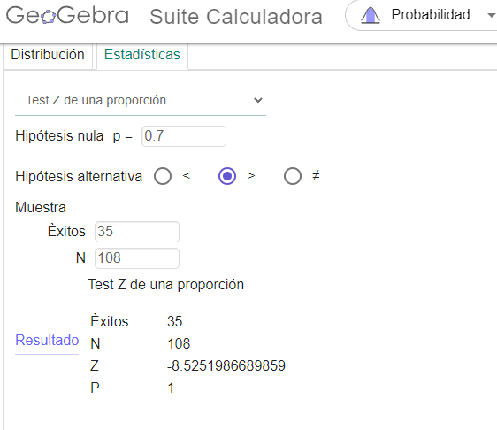

 | Zprueba= | -8.53 |  |  |  | p-valor
$$Regla de decisión:$$
$$Si p−valor ≥α, entonces se acepta H_{0}$$
$$Si p−valor<α, entonces se rechaza H_{0}$$
Paso 4: Estadístico teórico (tablas)

 | Zteórico= | 1.645

Paso 5: Tomar la decisión
Dado que Z de prueba menr que Z teórico, se acepta H0, o de forma equivalente como valor p=1 mayor que alpha= 0,05 entonces se acepta H0.

Conclusión:
Observamos que menos del 70% de los clientes no consideran en recomendar el producto, obtendiendo asi que solo el 32% considera recomendarlo.

E)PH PROPORCIÓN
Fase 3 - Pruebas de Hipotesis para la Proporción |  |  |  |  |  |  | Enunciado de la Prueba de Hipótesis
Datos |  |  |  |  |  |  | Una PH para la proporción, si el número de artículos vendidos en portal de compra Amazon es mayor al 30 %. (Prueba Unilateral derecha)
Tamaño de la muestra = |  |  |  | 22
 |  | Total de interés = |  | 16
(p) % de interés = |  |  |  | 73%
(P) Proporción= |  |  |  | 30%
Paso 1: Describir la hipótesis
H0: | El numero de ventas en el portal de compras de Amazon es menor o igual al 30%
H1: | El numero de ventas en el portal de compras de Amazon es mayor al 30%

Escrito en forma simbólica:

H0 : P ≤ 30%
H1: P > 30%
 |  |  | (Prueba Unilateral derecha)

Paso 2: Establecer el nivel de significancia con el que se va a trabajar
a = | 0.05

Paso 3: Estadístico de prueba (o calculado)
 |  |  |  | Proporción de la muestra | 73%
 |  |  |  | Proporción Poblacional | 30% |  |  | Verificación de cálculos en GEOGEBRA
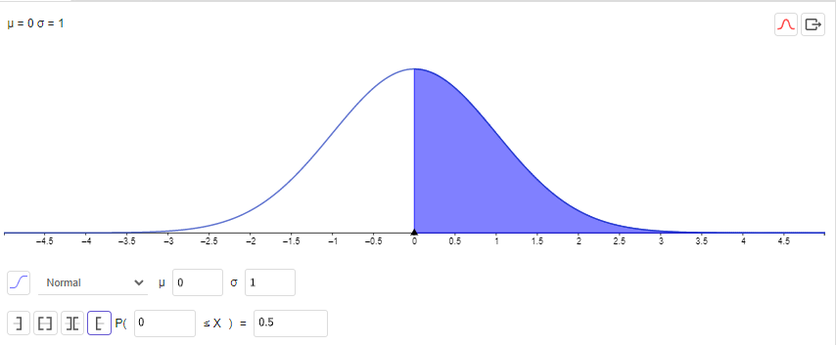
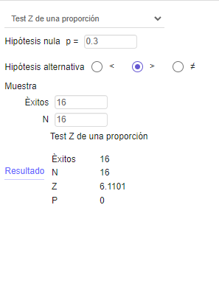

 | Zprueba= | 4.37 |  |  |  | p-valor
$$Regla de decisión:$$
$$Si p−valor ≥α, entonces se acepta H_{0}$$
$$Si p−valor<α, entonces se rechaza H_{0}$$
Paso 4: Estadístico teórico (tablas)

 | Zteórico= | 1.645

Paso 5: Tomar la decisión
Dado que Z de prueba es mayor que Z teorico se acepta H0.

Conclusión:
El número de artículos vendidos en portal de compra Amazon es mayor al 30 %

A) PH DIFERENCIA U
Fase 3 - Pruebas de Hipotesis para la Diferencia de Medias |  |  |  |  |  |  |  | Enunciado de la Prueba de Hipótesis
Datos |  |  |  |  |  |  |  | a. Una PH para la diferencia de medias, para probar que el promedio de edad de clientes para el tipo de articulo Belleza es igual al tipo de articulo de Hogar. (Prueba bilateral)

MEDIA POBLACIONAL |  |  | Diferencial entre medias
 |  |  |  |  | 0
MEDIAS MUESTRALES
Media 1 Articulo hogar |  |  |  | Media 2 Articulo Belleza
Media muestral 1= |  | 36.989130435 |  | Media Muestral 2= |  | 36.346534653
Desviación muestral 1= |  | 11.020953635 |  | Desviación Muestral 2= |  | 11.017654599
Tamaño de muestra(n1)= |  | 24 |  | Tamaño de muestra(n2)= |  | 24

H0: | Probar que el promedio de edad de clientes para el tipo de articulo Belleza es igual al tipo de articulo de Hogar

Ha: | Probar que el promedio de edad de clientes para el tipo de articulo Belleza es diferente al tipo de articulo de Hogar

Ho : $μ_{1}$ = $μ_{2}$
Ha : $μ_{1}$ ≠ $μ_{2}$
Donde
$μ_{1}$:
$μ_{2}$:

 |  |  | BILATERAL

Paso 2: Establecer el nivel de significancia con el que se va a trabajar
a = | 0.05 |  | a/2 = | 0.025
 |  |  |  |  |  |  |  |  | Verificación de cálculos en GEOGEBRA
Paso 3: Estadístico de prueba (o calculado)


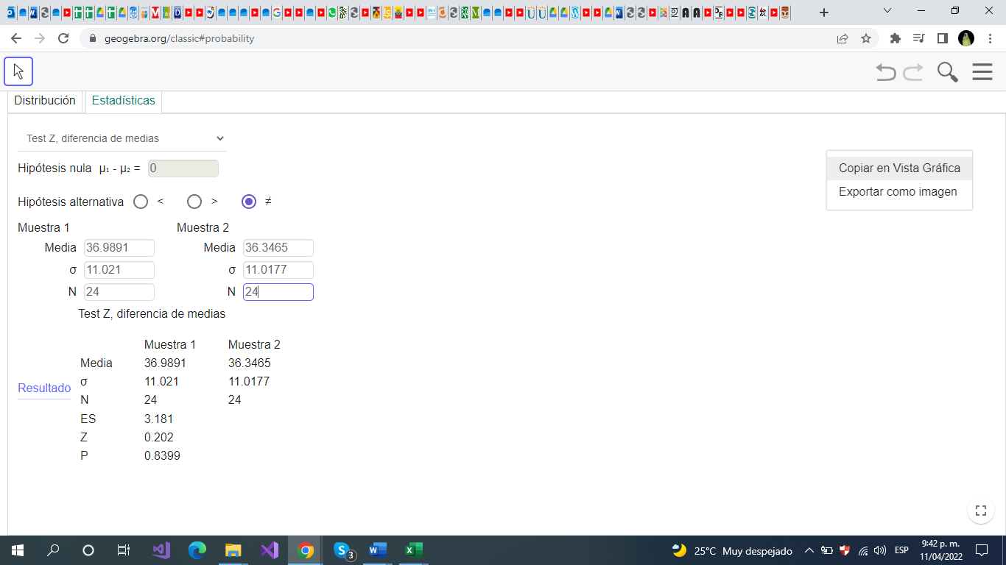
 |  |  |  | Zprueba= | 0.20

 |  |  |  |  |  |  | p-valor
$$Regla de decisión:$$
$$Si p−valor ≥α, entonces se acepta H_{0}$$
$$Si p−valor<α, entonces se rechaza H_{0}$$
Paso 4: Estadístico teórico (tablas)

Zteórico= | -1.960 |  |  | 1.960

Paso 5: Tomar la decisión
Como valor p=0,8399 es mayor que el valor de significancia alpha=0,05 se acepta H0

Conclusión:
Con el 95% de confianza, el promedio de edad de los clientes para el tipo de articulo Belleza es igual al del tipo de articulo de Hogar

C) PH DIFERENCIA U
Fase 3 - Pruebas de Hipotesis para la Diferencia de Medias |  |  |  |  |  |  |  | Enunciado de la Prueba de Hipótesis
Datos |  |  |  |  |  |  |  | Una PH para la diferencia de medias, para probar que el promedio de precio de impuesto para el tipo de articulo accesorios tecnológicos es igual al tipo de articulo Belleza. (Prueba bilateral)

MEDIA POBLACIONAL |  |  | Diferencial entre medias
 |  |  |  |  | 0
MEDIAS MUESTRALES
Media 1 promedio de precio de impuesto para el tipo de articulo accesorios tecnológicos |  |  |  | Media 2 promedio de precio de impuesto para el tipo de articulo Belleza
Media muestral 1= |  | 4800.952381 |  | Media Muestral 2= |  | 4781.1881188 |  |  |  |  | Verificación de cálculos en GEOGEBRA
Desviación muestral 1= |  | 1693.4543235 |  | Desviación Muestral 2= |  | 1668.5150806
Tamaño de muestra(n1)= |  | 18 |  | Tamaño de muestra(n2)= |  | 24
 |  |  |  |  |  |  | p-valor |  |  | 0.97
H0: | El promedio de precio de impuesto para el tipo de articulo accesorios tecnológicos es igual al tipo de articulo Belleza |  |  |  |  |  |  |  | α | 0.05
$$Regla de decisión:$$
$$Si p−valor ≥α, entonces se acepta H_{0}$$
$$Si p−valor<α, entonces se rechaza H_{0}$$
Ha: | El promedio de precio de impuesto para el tipo de articulo accesorios tecnológicos no es igual al tipo de articulo Belleza

Ho : $μ_{1}$ = $μ_{2}$
Ha : $μ_{1}$ ≠ $μ_{2}$
Donde
$μ_{1}$: promedio de precio de impuesto para el tipo de articulo accesorios tecnológicos
$μ_{2}$: promedio de precio de impuesto para el tipo de articulo Belleza

 |  |  | BILATERAL

Paso 2: Establecer el nivel de significancia con el que se va a trabajar
a = | 0.05

Paso 3: Estadístico de prueba (o calculado)

 |  |  |  | Zprueba= | 0.04

Paso 4: Estadístico teórico (tablas)

Zteórico= | -1.645 |  |  | 1.645

Paso 5: Tomar la decisión
Se acepta la Ho porque el valor de Zprueba esta dentro de la zona de aceptación.

Conclusión:
El promedio de precio de impuesto para el tipo de articulo accesorios tecnológicos es igual al tipo de articulo Belleza

D)PH DIFERENCIA U
Fase 3 - Pruebas de Hipotesis para la Diferencia de Medias |  |  |  |  |  |  |  | Enunciado de la Prueba de Hipótesis
Datos |  |  |  |  |  |  |  | Una PH para la diferencia de medias, para probar que el promedio de la probabilidad de defecto para el tipo de articulo Vestuario es igual al tipo de articulo Deportivos. (Prueba bilateral)

MEDIA POBLACIONAL |  |  | Diferencial entre medias
 |  |  |  |  | 0
MEDIAS MUESTRALES
Media 1 Articulo Vestuario |  |  |  | Media 2 Articulo deportivo
Media muestral 1= |  | 2.52 |  | Media Muestral 2= |  | 2.54
Desviación muestral 1= |  | 0.84234778671 |  | Desviación Muestral 2= |  | 0.84
Tamaño de muestra(n1)= |  | 20 |  | Tamaño de muestra(n2)= |  | 22

H0: | El promedio de la probabilidad de defecto para el tipo de articulo Vestuario es igual al tipo de articulo Deportivos.

Ha: | El promedio de la probabilidad de defecto para el tipo de articulo Vestuario es diferente al tipo de articulo Deportivos.

Ho : $μ_{1}$ = $μ_{2}$
Ha : $μ_{1}$ ≠ $μ_{2}$
Donde
$μ_{1}$:
$μ_{2}$:

 |  |  | BILATERAL

Paso 2: Establecer el nivel de significancia con el que se va a trabajar
a = | 0.05 |  | a/2 = | 0.025
 |  |  |  |  |  |  |  |  | Verificación de cálculos en GEOGEBRA
Paso 3: Estadístico de prueba (o calculado)

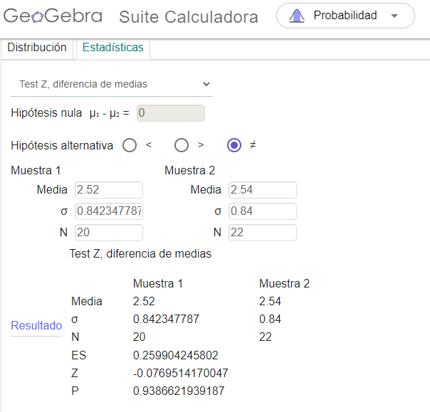
 |  |  |  | Zprueba= | -0.09

 |  |  |  |  |  |  | p-valor
$$Regla de decisión:$$
$$Si p−valor ≥α, entonces se acepta H_{0}$$
$$Si p−valor<α, entonces se rechaza H_{0}$$
Paso 4: Estadístico teórico (tablas)

Zteórico= | -1.960 |  |  | 1.960

Paso 5: Tomar la decisión
Como valor p=0,93 es mayor que el niel de significancia de alpha=0,05 se acepta H0.

Conclusión:
El promedio de la probabilidad de defecto para el tipo de articulo Vestuario es igual al tipo de articulo Deportivos.

E)PH DIFERENCIA U
Fase 3 - Pruebas de Hipotesis para la Diferencia de Medias |  |  |  |  |  |  |  | Enunciado de la Prueba de Hipótesis
Datos |  |  |  |  |  |  |  | Una PH para la diferencia de medias, para probar que el promedio del precio de envío para el tipo de articulo adquirido en el portal de compra Amazon es igual al tipo de articulo adquirido en el portal de compra Instagram. (Prueba bilateral)

MEDIA POBLACIONAL |  |  | Diferencial entre medias
 |  |  |  |  | 0
MEDIAS MUESTRALES
Media 1 Amazon |  |  |  | Media 2 Instagram
Media muestral 1= |  | 5677.88 |  | Media Muestral 2= |  | 5670
Desviación muestral 1= |  | 417.57 |  | Desviación Muestral 2= |  | 421.76
Tamaño de muestra(n1)= |  | 16 |  | Tamaño de muestra(n2)= |  | 20

H0: | El promedio del precio de envío para el tipo de articulo adquirido en el portal de compra Amazon es igual al tipo de articulo adquirido en el portal de compra Instagram.

Ha: | El promedio del precio de envío para el tipo de articulo adquirido en el portal de compra Amazon no es igual al tipo de articulo adquirido en el portal de compra Instagram.

Ho : $μ_{1}$ = $μ_{2}$
Ha : $μ_{1}$ ≠ $μ_{2}$
Donde
$μ_{1}$:
$μ_{2}$:

 |  |  | BILATERAL

Paso 2: Establecer el nivel de significancia con el que se va a trabajar
a = | 0.05 |  | a/2 = | 0.025
 |  |  |  |  |  |  |  |  | Verificación de cálculos en GEOGEBRA
Paso 3: Estadístico de prueba (o calculado)
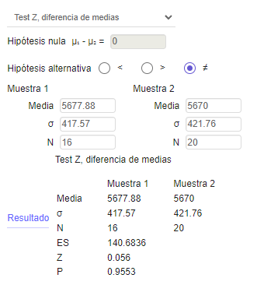

 |  |  |  | Zprueba= | 0.06

 |  |  |  |  |  |  | p-valor
$$Regla de decisión:$$
$$Si p−valor ≥α, entonces se acepta H_{0}$$
$$Si p−valor<α, entonces se rechaza H_{0}$$
Paso 4: Estadístico teórico (tablas)

Zteórico= | -1.960 |  |  | 1.960

Paso 5: Tomar la decisión
Como valor P=0.95 es mayor que el nivel de signoificancia de alpha=0.05 en este caso se acepta H0

Conclusión:
El promedio de precio de envio de producto adquirido es es igual en el portal de com´pras de mazon o Instagram con un 95% de confianza.

A) PH DIFERENCIA P
Fase 3 - Pruebas de Hipotesis para la Diferencia de Proporciones |  |  |  |  |  |  |  | Enunciado de la Prueba de Hipótesis
Datos |  |  |  |  |  |  |  | a. Una PH para la diferencia de proporciones, para probar que el número de artículos calificados de utilidad “Nada satisfecho” de tipo Vestuario es mayor al tipo de articulo Deportivos. (Prueba unilateral derecha).
Proporción 1 vestuario nada satisfechos |  |  | Proporción 2 deportivosnada satisfechos |  |  | TOTAL
n1= | 20 |  |  | n2= | 22 | 42
 | total20vestuario

X1= | 3 |  |  | X2= | 5
P1= | 15% |  |  | P2= | 23%
Proporción Ponderada Pc |  |  |  |  |  |  |  | muestra articulos vestuario y deportivos, de nuestro interes nada satisfecho
 |  | PC= | 19%
 |  | 1-PC= | 81%

Paso 1: Describir la hipótesis
Ho: | El número de artículos calificados de utilidad “Nada satisfecho” de tipo Vestuario es mayor al tipo de articulo Deportivos.
Ha: | El número de artículos calificados de utilidad “Nada satisfecho” de tipo Vestuario es menor al tipo de articulo Deportivos.
Escrito en forma simbólica:
Ho : P1 ≤ P2
Ha: P1 > P2
Donde
P1: Nada satisfecho vestuario
P2: Nada satisfecho articulo deportivo
 |  |  |  |  | Nota: Verificar el tipo de prueba según el enunciado dado que puede ser unilateral (izquierda o derecha) o bilateral.

Paso 2: Establecer el nivel de significancia con el que se va a trabajar
a = | 0.05

Paso 3: Estadístico de prueba (o calculado)
 |  |  |  |  |  |  |  |  | Verificación de cálculos en GEOGEBRA

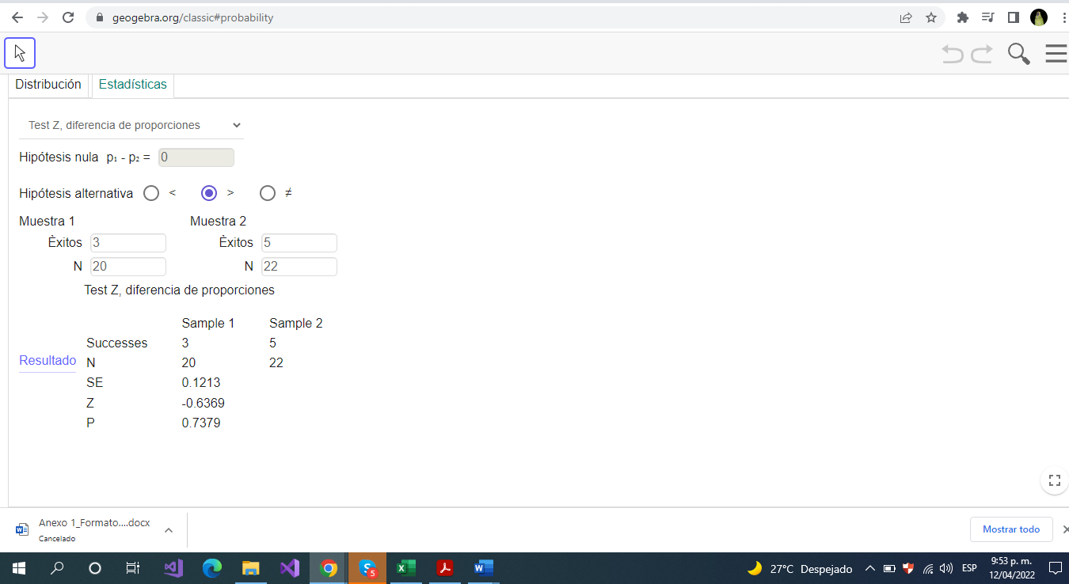

 | Zprueba= | -0.08 |  |  | = | -0.63693156476
 |  | 0.12132029805
Paso 4: Estadístico teórico (tablas) |  |  |  |  |  |  | p-valor
$$Regla de decisión:$$
$$Si p−valor ≥α, entonces se acepta H_{0}$$
$$Si p−valor<α, entonces se rechaza H_{0}$$
 |  | Obtenga el Z teórico según el tipo de prueba que se está desarrollando
 | Zteórico= |  |  |  | 1.645

Paso 5: Tomar la decisión
Como el Z de prueba es menor que el Z teórico se acepta H0 o como el valor de p=0,7379 es mayor que el valor de alpha=0,05 se acepta H0

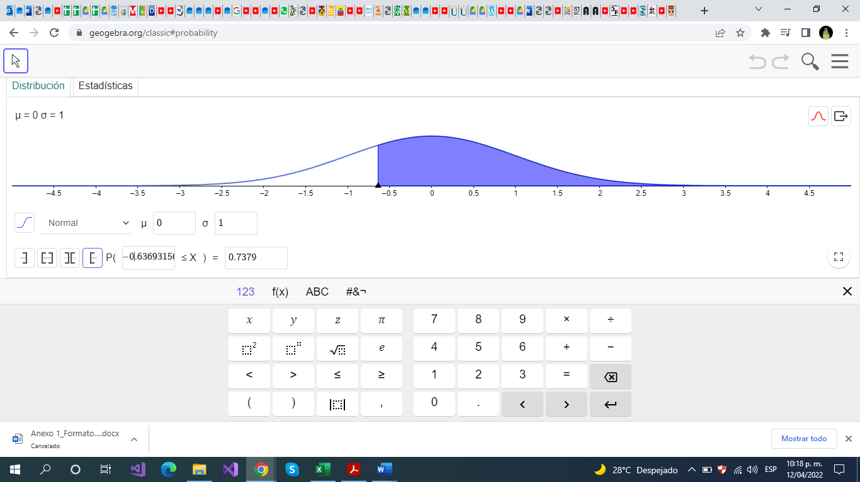
Conclusión:
Con un nivel de confianza del 95% se acepta la hipótesis nula

C) PH DIFERENCIA P
Fase 3 - Pruebas de Hipotesis para la Diferencia de Proporciones |  |  |  |  |  |  |  | Enunciado de la Prueba de Hipótesis
Datos |  |  |  |  |  |  |  | Una PH para la diferencia de proporciones, para probar que el número de artículos adquiridos por clientes de género masculino tipo belleza es igual al tipo de articulo Accesorios Tecnológicos. (Prueba bilateral)
Proporción 1 - Belleza |  |  | Proporción 2 - Accesorios Tecnológicos |  |  | TOTAL
n1= | 24 |  |  | n2= | 18 | 42

X1= | 7 |  |  | X2= | 10
P1= | 29% |  |  | P2= | 56%
Proporción Ponderada Pc
 |  | PC= | 40%
 |  | 1-PC= | 60% |  |  |  |  |  |  | Verificación de cálculos en GEOGEBRA

$$Regla de decisión:$$
$$Si p−valor ≥α, entonces se acepta H_{0}$$
$$Si p−valor<α, entonces se rechaza H_{0}$$
Paso 1: Describir la hipótesis |  |  |  |  |  |  | p-valor |  | 0.0847
Ho: | el número de artículos adquiridos por clientes de género masculino tipo belleza es igual al tipo de articulo Accesorios Tecnológicos
Ha: | el número de artículos adquiridos por clientes de género masculino tipo belleza no es igual al tipo de articulo Accesorios Tecnológicos
Escrito en forma simbólica:
Ho : P1 ≤ P2
Ha: P1 > P2
Donde
P1: número de artículos adquiridos por clientes de género masculino articulo belleza
P2: número de artículos adquiridos por clientes de género masculino articulo Accesorios Tecnológicos
 |  |  |  |  | Prueba Bilateral

Paso 2: Establecer el nivel de significancia con el que se va a trabajar
a = | 0.05

Paso 3: Estadístico de prueba (o calculado)

 | Zprueba= | -0.26 |  |  | = | -1.7242219046
 |  | 0.15304810139
Paso 4: Estadístico teórico (tablas)
 |  | Obtenga el Z teórico según el tipo de prueba que se está desarrollando
 | Zteórico= | -1.645 |  |  | 1.645

Paso 5: Tomar la decisión
Para la toma de decisión se rechaza la H0 porque el valor de Zprueba está en la zona de no aceptación.

Conclusión:
el número de artículos adquiridos por clientes de género masculino tipo belleza no es igual al tipo de articulo Accesorios Tecnológicos

D)PH DIFERENCIA P
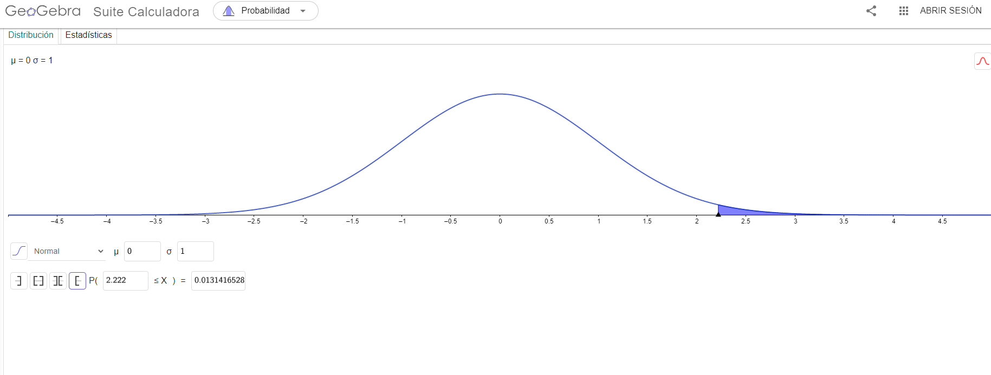
Fase 3 - Pruebas de Hipotesis para la Diferencia de Proporciones |  |  |  |  |  |  |  | Enunciado de la Prueba de Hipótesis
Datos |  |  |  |  |  |  |  | Una PH para la diferencia de proporciones, para probar que el número de artículos adquiridos por clientes de género femenino tipo Hogar es mayor al tipo de articulo de Vestuario. (Prueba unilateral derecha)
Proporción 1 Hogar |  |  | Proporción 2 Tecnologico |  |  | TOTAL
n1= | 24 |  |  | n2= | 20 | 44

X1= | 14 |  |  | X2= | 5
P1= | 58% |  |  | P2= | 25%
Proporción Ponderada Pc
 |  | PC= | 43%
 |  | 1-PC= | 57%

Paso 1: Describir la hipótesis
Ho: | El numero de clientes de genero femenino que compro articulos de tipo Hogar es menor o igual al numero de clientes de genero demenino que compro articulo de tipo vestuario.
Ha: | El numero de clientes de genero femenino que compro articulos de tipo Hogar es mayor al numero de clientes de genero demenino que compro articulo de tipo vestuario.
Escrito en forma simbólica:
Ho : P1 ≤ P2
Ha: P1 > P2
Donde
P1: Articulo tipo hogar
P2: Articulo tipo vestuario
 |  |  |  |  | Nota: Verificar el tipo de prueba según el enunciado dado que puede ser unilateral (izquierda o derecha) o bilateral.

Paso 2: Establecer el nivel de significancia con el que se va a trabajar
a = | 0.05

Paso 3: Estadístico de prueba (o calculado)
 |  |  |  |  |  |  |  |  | Verificación de cálculos en GEOGEBRA

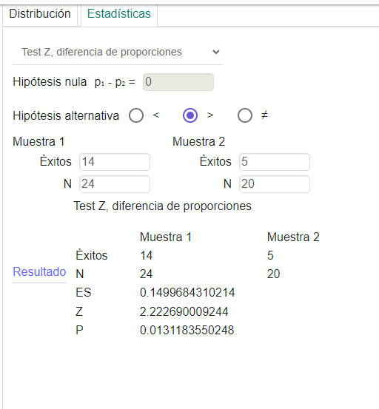

 | Zprueba= | 0.33 |  |  | = | 2.2226900092
 |  | 0.14996843102
Paso 4: Estadístico teórico (tablas) |  |  |  |  |  |  | p-valor
$$Regla de decisión:$$
$$Si p−valor ≥α, entonces se acepta H_{0}$$
$$Si p−valor<α, entonces se rechaza H_{0}$$
 |  | Obtenga el Z teórico según el tipo de prueba que se está desarrollando
 | Zteórico= |  |  |  | 1.645

Paso 5: Tomar la decisión
Dado que Z de prueba es mayor que Z teorico, se acepta H1

Conclusión:
Conseideramos los 14 clientes de genero femenino compro articulos de tipo hogar si es mayor a los 5 clientes de genero femenino que compro articulos de tipo tecnologico.

E)PH DIFERENCIA P
Fase 3 - Pruebas de Hipotesis para la Diferencia de Proporciones |  |  |  |  |  |  |  | Enunciado de la Prueba de Hipótesis
Datos |  |  |  |  |  |  |  | Una PH para la diferencia de proporciones, para probar que el número de artículos calificados con recomendación “tal vez” de tipo Accesorios Tecnológicos es menor al tipo de articulo Hogar. (Prueba unilateral izquierda)
Proporción 1 Tecnológicos |  |  | Proporción 2 Hogar |  |  | TOTAL
n1= | 18 |  |  | n2= | 24 | 42

X1= | 11 |  |  | X2= | 8
P1= | 61% |  |  | P2= | 33%
Proporción Ponderada Pc
 |  | PC= | 45%
 |  | 1-PC= | 55%

Paso 1: Describir la hipótesis
Ho: | El número de artículos calificados con recomendación “tal vez” de tipo Accesorios Tecnológicos es mayor o igual al tipo de articulo Hogar.
Ha: | El número de artículos calificados con recomendación “tal vez” de tipo Accesorios Tecnológicos es menor o igual al tipo de articulo Hogar.
Escrito en forma simbólica:
Ho : P1 ≥ P2
Ha: P1 < P2
Donde
P1: Proporcion tecnologicos
P2: proporcion hogar
 |  |  |  |  | Nota: Verificar el tipo de prueba según el enunciado dado que puede ser unilateral (izquierda o derecha) o bilateral.

Paso 2: Establecer el nivel de significancia con el que se va a trabajar
a = | 0.05

Paso 3: Estadístico de prueba (o calculado)
 |  |  |  |  |  |  |  |  | Verificación de cálculos en GEOGEBRA

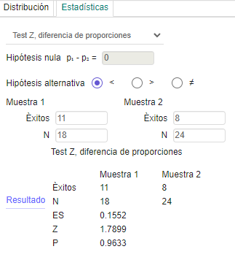

 | Zprueba= | 0.28 |  |  | = | 1.7898774615
 |  | 0.15519374021
Paso 4: Estadístico teórico (tablas) |  |  |  |  |  |  | p-valor
$$Regla de decisión:$$
$$Si p−valor ≥α, entonces se acepta H_{0}$$
$$Si p−valor<α, entonces se rechaza H_{0}$$
 |  | Obtenga el Z teórico según el tipo de prueba que se está desarrollando
 | Zteórico= | -1.960 |  |  | 1.960

Paso 5: Tomar la decisión
teniendo en cuenta que P=0.96 es mayor a alpha =0.05 aceptamos H0

Conclusión:
con un nivel de confianza del 955 se acepta la hipotesis nula

